StageFormat
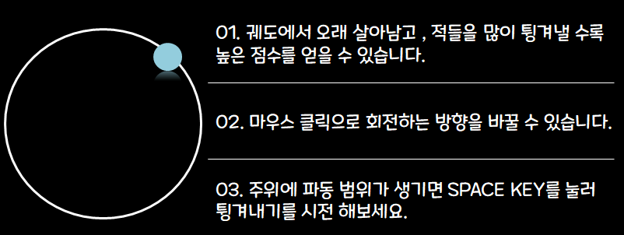
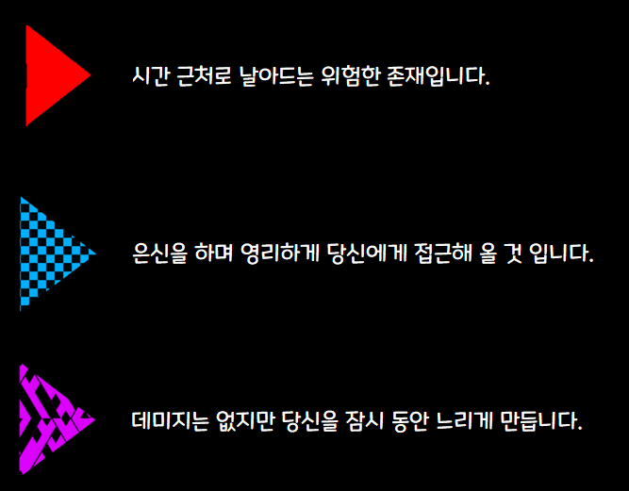
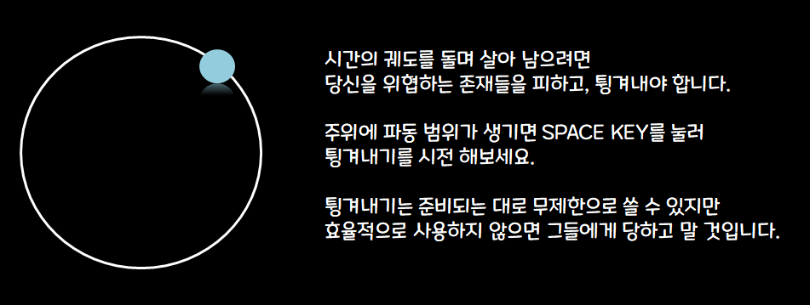
블록 정의 |  | 포맷 |  | Tutorial | Stage1 | Stage2
엑셀에서의 셀 1칸은 유니티엔진에서 1,1,0으로 정의한다

 | 셀 경계
 | 장애물
 | 구체
 | 탈출구

 |  |  |  | ∞ | 2 | 5

 |  |  | Stage3 |  | Stage4 | Stage5

 |  |  | 3

 |  | Stage6 |  | Stage7

 |  |  |  |  | 6 | 4

 |  | 3 |  | 3

UI
Ref. UI배치 | Title UI | No. | 명칭 | 분류 | 기능
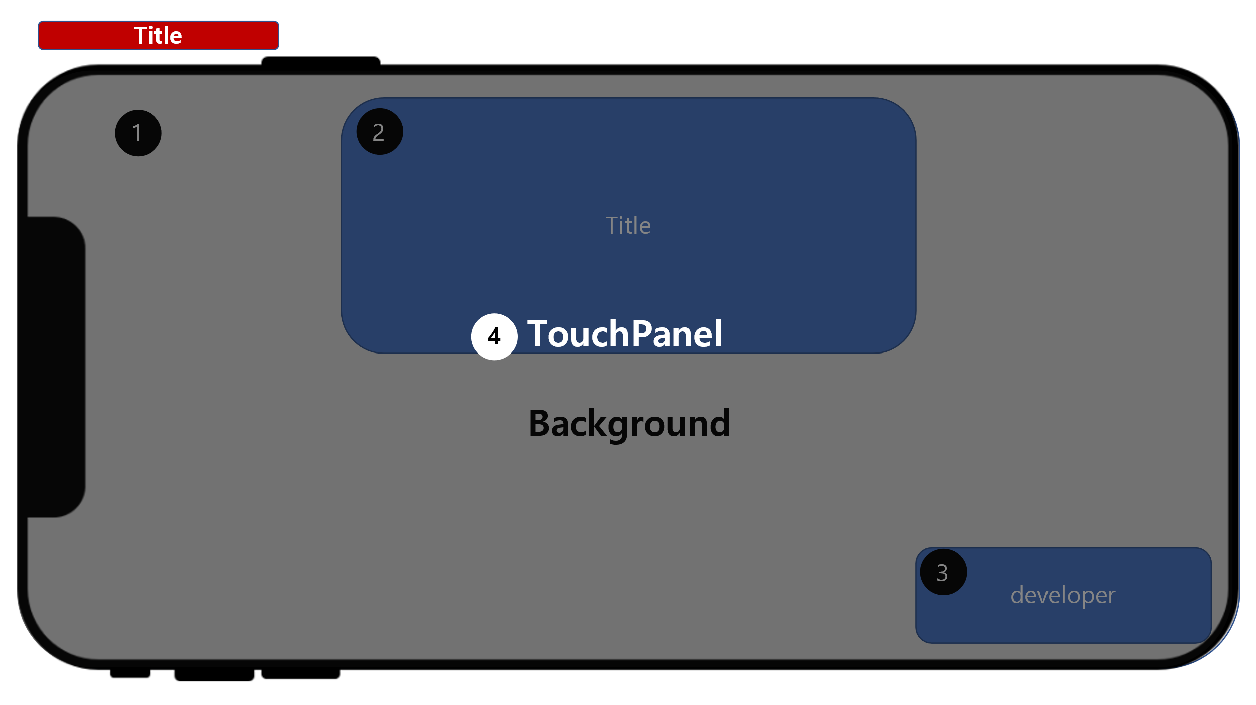 |  | 1 | 백그라운드 | 이미지

 |  | 2 | 게임로고 | 이미지

 |  | 3 | 디벨로퍼 | 텍스트

 |  | 4 | 패널 | 패널

Ref. UI배치 | StageSelect UI | No. | 명칭 | 분류 | 기능
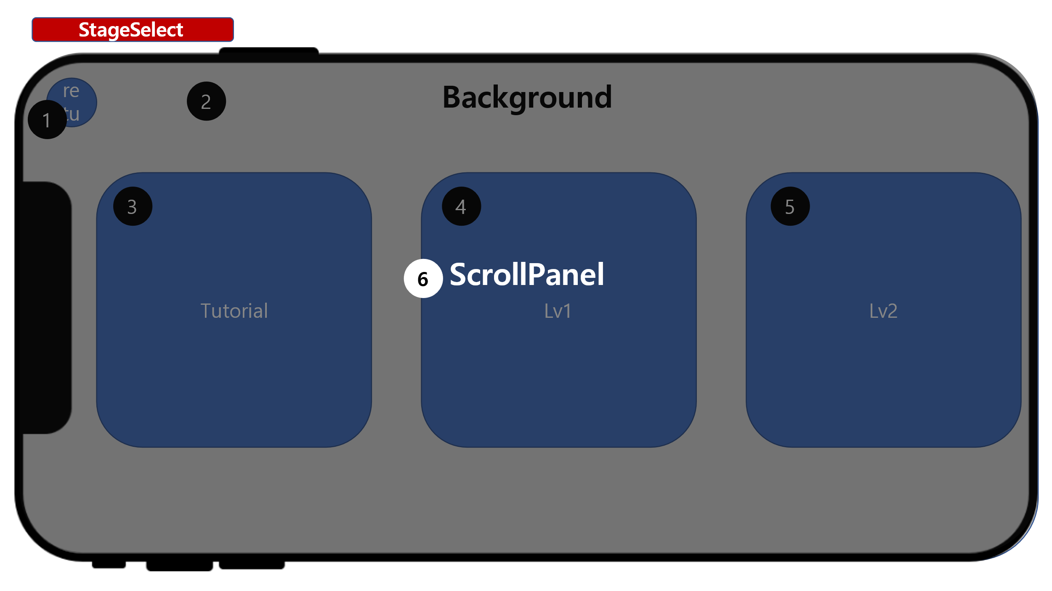 |  | 1 | 리턴버튼

 |  | 2

 |  | 3

 |  | 4

 |  | 5

 |  | 6

Ref. UI배치 | InGame UI | No. | 명칭 | 분류 | 기능
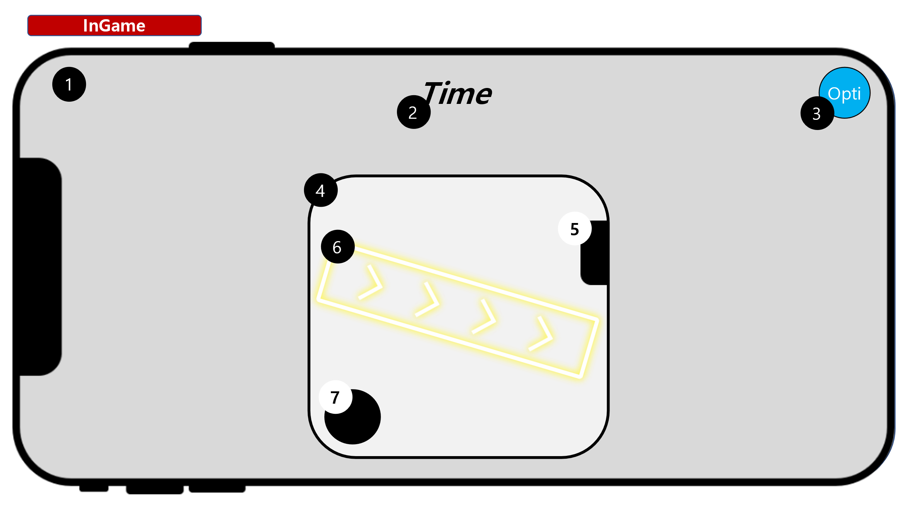 |  | 1 | 상급 패널

 |  | 2 | 텍스트 박스

 |  | 3 | 비활성화 버튼

 |  | 4 | 버튼

 |  | 5 | 텍스트 박스

 |  | 6 | 텍스트 박스

 |  | 7 | 상하스크롤&바

Ref. UI배치 | Option UI | No. | 명칭 | 분류 | 기능
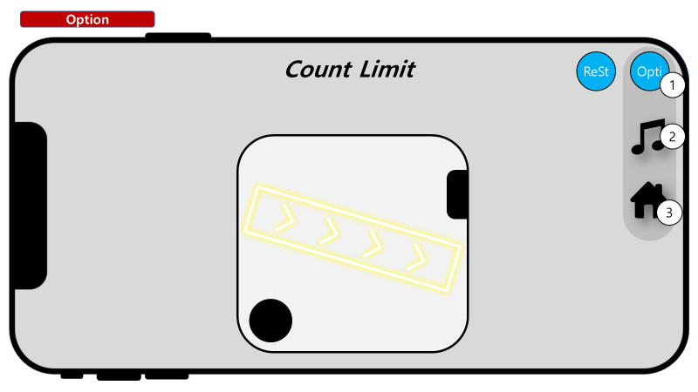 |  | 1 | 상급 패널 |  | 나머지 요소를 담는 패널

 |  | 2 | 아이콘 |  | 우측, 스크롤바의 역할을 직관적으로 명시

 |  | 3 | 버튼 |  | 버튼에 텍스트도 넣어 주세요 좌 : 클릭 시, 전체화면으로 전환 우 : 클릭 시, 창화면으로 전환

Ref. UI배치 | In Game UI | No. | 명칭 | 분류 | 기능
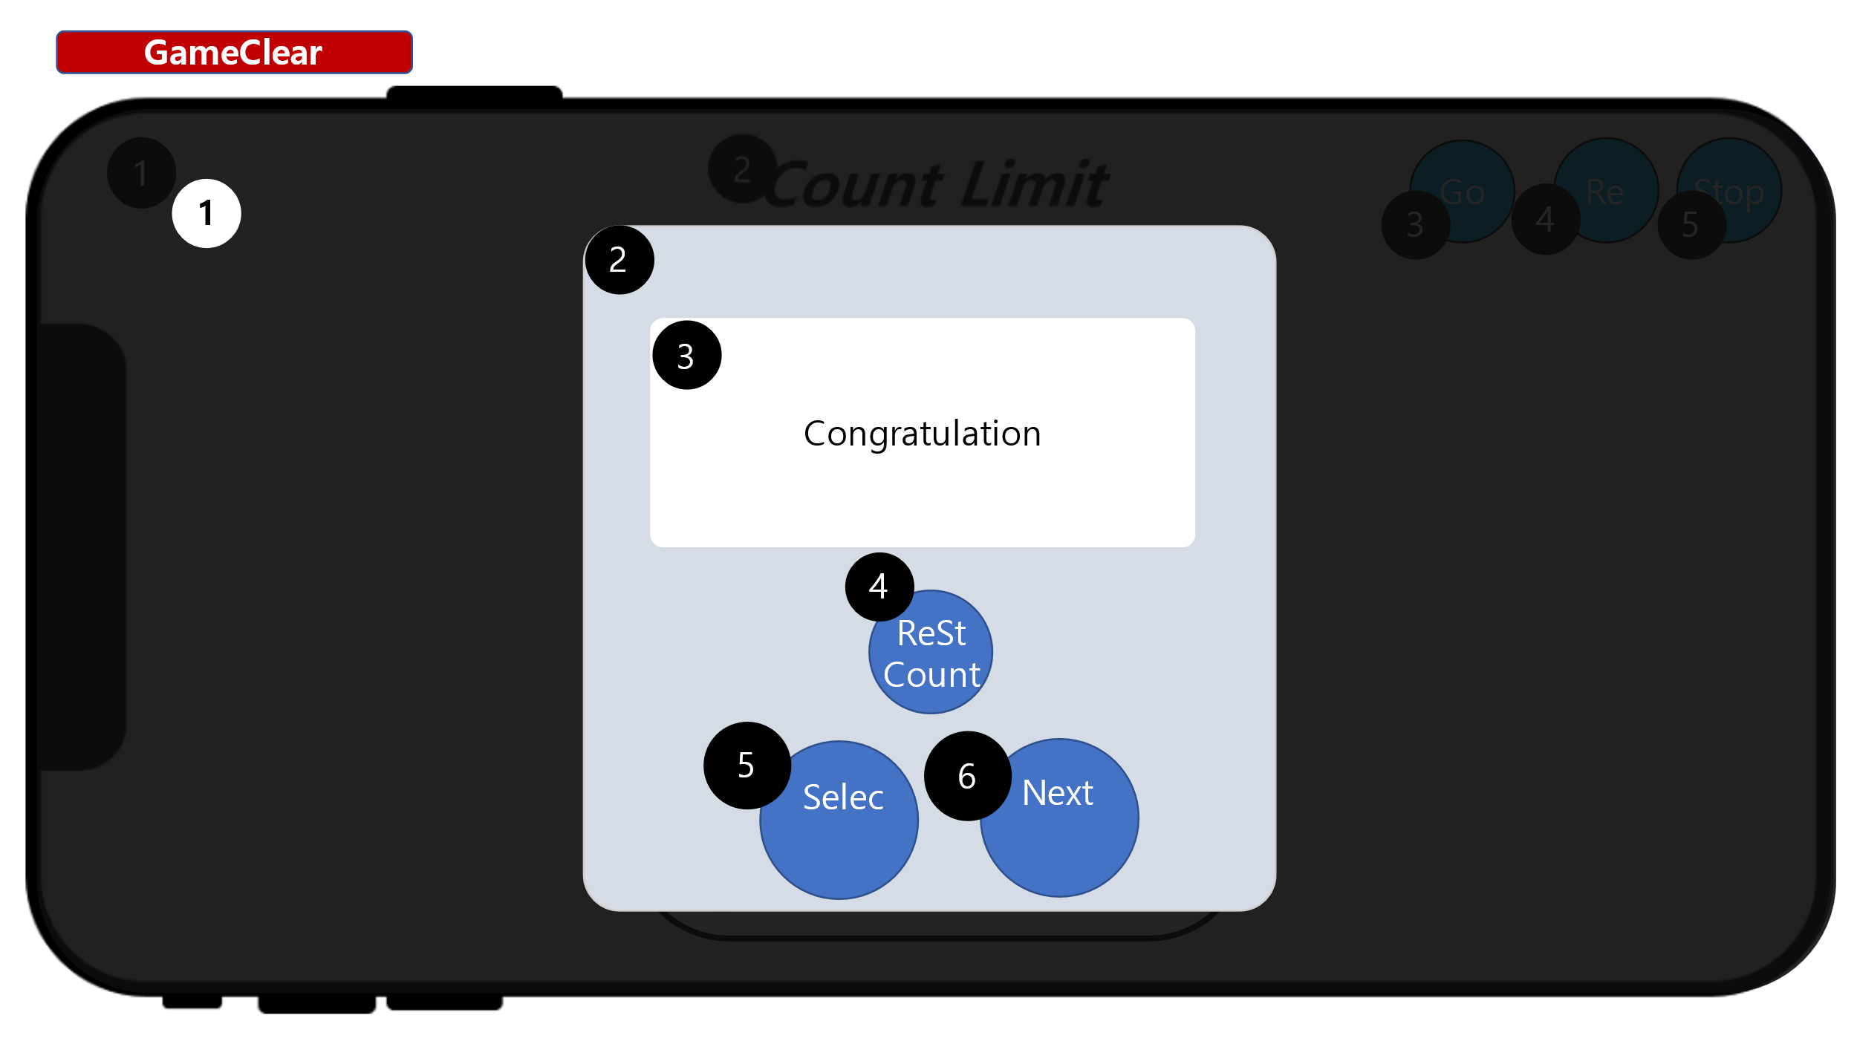 |  | 1 | 백그라운드 | 이미지

 |  | 2 | 클리어박스 | 패널

 |  | 3 | 축하텍스트 | 텍스트

 |  | 4 | 재시작버튼 | 버튼

 |  | 5 | 셀렉트버튼 | 버튼

 |  | 6 | 넥스트버튼 | 버튼

Player
001 | 레퍼런스


디스코볼

002 | 레퍼런스
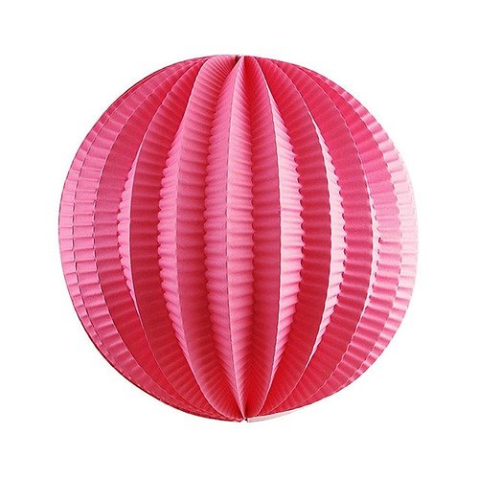

파티볼

003 | 레퍼런스
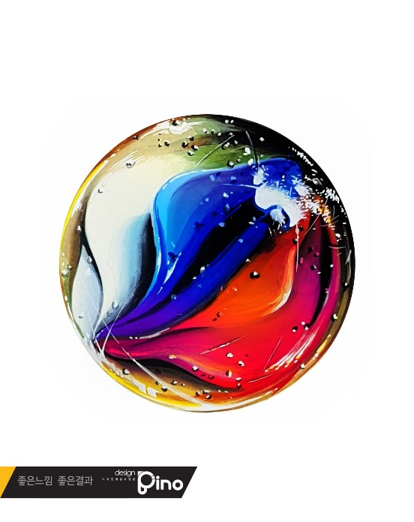

구슬

004 | 레퍼런스
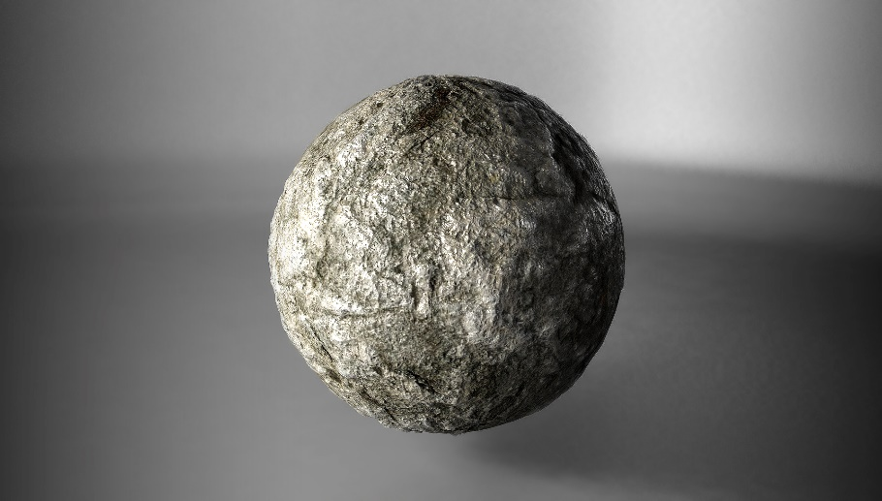

돌멩이

005 | 레퍼런스


야구공

006 | 레퍼런스


눈덩이

007 | 레퍼런스


지구

태양 | 레퍼런스
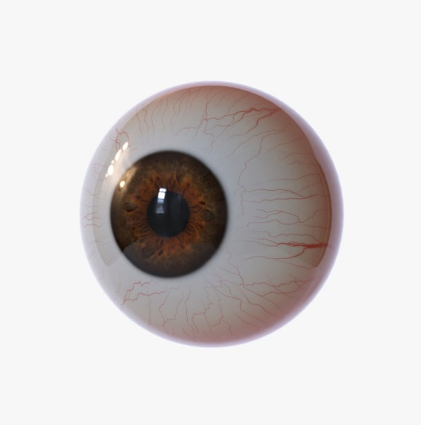

눈알

TitleUI
 | 씬 설명 | 게임 앱을 실행하고 나면 플레이어가 처음으로 마주하는 UI입니다.

 | 씬 이미지
번호 | 이름 | 기능 | 아트 컨셉 | 아트 컨셉
1 | Background | 게임 컨셉에 맞는 배경 이미지 |  | 
2 | Title | PartyBall의 로고
Team Agis
3 | Developer | 제작자를 표시하는 텍스트
4 | TouchPanel | 터치 시 화면 전환 | null

StageSelectUI
 | 씬 설명 | 여러가지 스테이지를 선택할 수 있는 UI입니다.

 | 씬 이미지
번호 | 이름 | 기능 | 아트 컨셉 | 아트 컨셉
1 | return | 버튼 터치 시 Title UI로 이동하였습니다. |  | 동그라미에 아이콘 모양은 똑같게. 색만 서로 바꿔서 동그라미 검정,
2 | Background | 배경 | 
3 | Tutorial | 터치 시 튜토리얼 스테이지로 이동합니다. |  | 배경은 원래 쓰던 배경 쓰고 공과 종이 조각 뿌리는 이펙트
4 | Lv.1 | 터치시 Lv.1 스테이지로 진입합니다. (전 단계의 레벨이 클리어 되지 않았다면 아이콘을 블러 처리하고 잠금 표시를 합니다.) | 
5 | Lv.2 | 터치시 Lv.2 스테이지로 진입합니다. (전 단계의 레벨이 클리어 되지 않았다면 아이콘을 블러 처리하고 잠금 표시를 합니다.) |  | 가운데 공 추가 하고 배경을 레퍼런스 처럼 해주세요. (가능하면 배경에 뒤에 있는 청록색을 좀 더 어두운 색으로 변경해주세요) |  | (추가레벨이 생겼을 경우) 물론 하나로는 안되겠지만 벽에다가 밝은 빛을 쏘는 느낌의 배경 그리고 중앙에 원(공)

InGameUI
 | 씬 설명 | 스테이지를 선택하여 진입한 스테이지 내부이며, 플레이어와 맵이 있습니다.

 | 씬 이미지
번호 | 이름 | 기능 | 아트 컨셉 | 아트 컨셉
1 | Background | 게임 컨셉에 맞는 배경 이미지 | 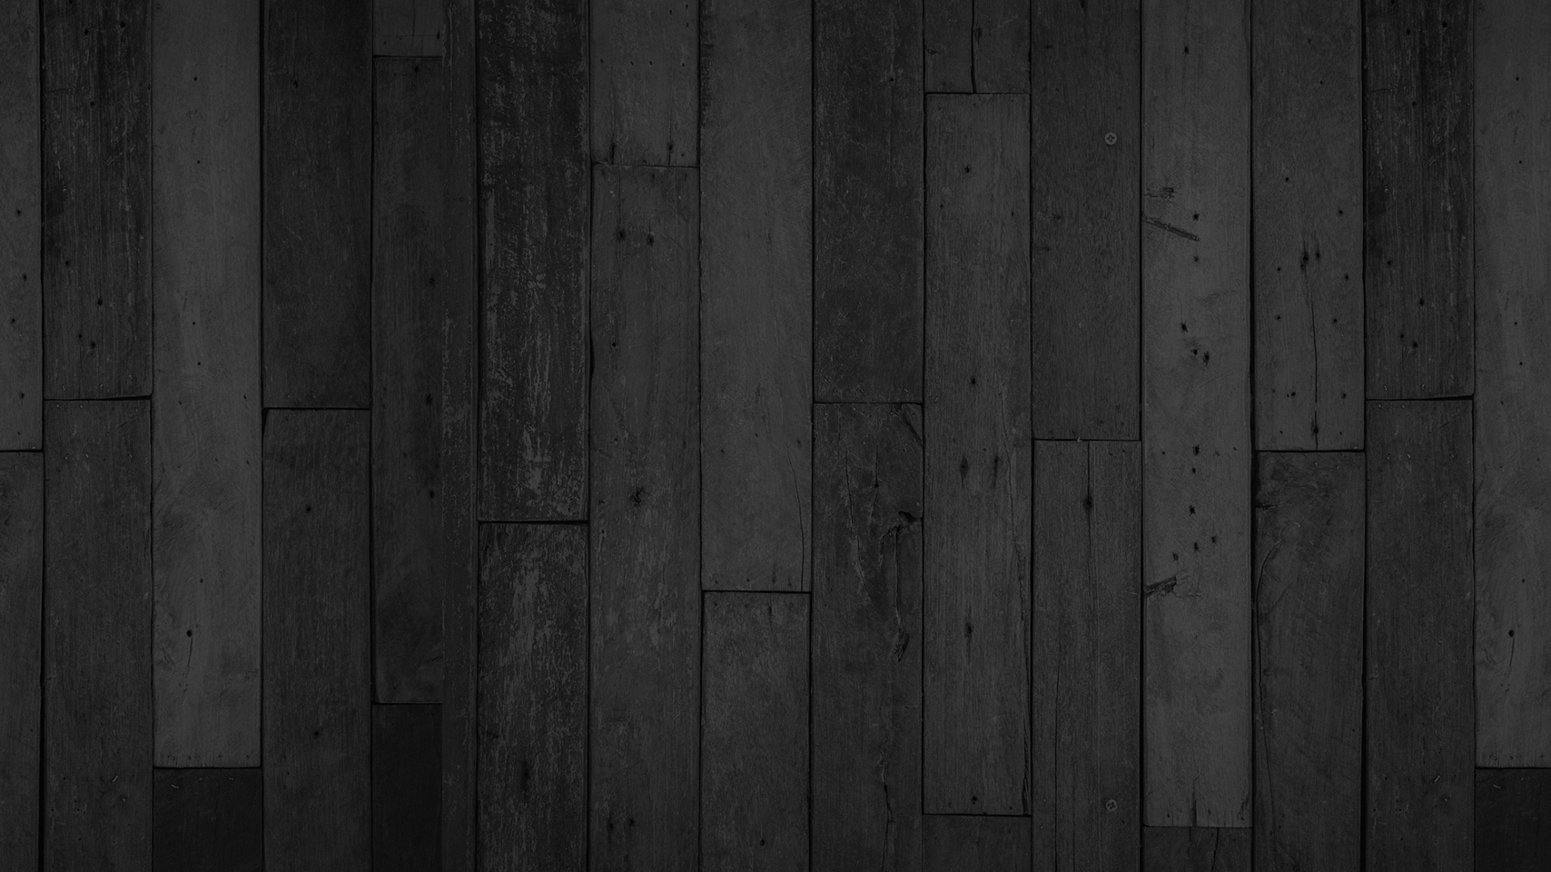
2 | Time | n의 수를 갖고 있으며, 그 값을 출력합니다. 값이 0이 되면 게임에서 플레이어는 패배합니다. | 폰트 찾을게요
3 | Option | 버튼을 누르면 옵션 패널을 엽니다.
4 | Map | "Player"가 움직일 수 있는 범위를 나타냅니다. | 
5 | ExitsSquare | 모든 "구체"가 자신을 닿으면 게임에서 승리합니다. |  | 네온으로 검정색 하얀색으로 색상만 변환해주세요.
6 | GravitySquare | 범위만큼 지정된 방향으로 중력의 위치를 바꿉니다.
7 | Player | Map의 범위내에서 터치하면 터치한 방향을 목적지로 설정합니다. | 

OptionUI
 | 씬 설명 | 사실 Option UI라고 썼지만 SoundUI 입니다.

 | 씬 이미지 | 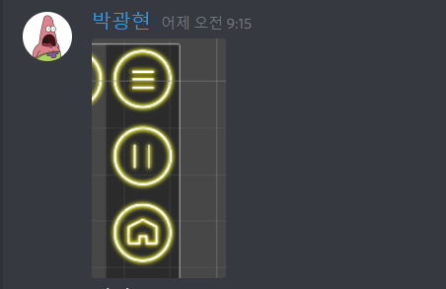
번호 | 이름 | 기능 | 아트 컨셉 | 아트 컨셉
1 | Sound | 소리가 나고 있을 때 떠있는 UI |  | 주변에 원과 아이콘을 흰색으로, 홈화면 했던 것처럼
2 | Mute | 소리를 껐을 때 떠있는 UI | 
3 | Option | 버튼을 누르면 옵션 패널을 엽니다. |  | 지금 어두운 사각형 패널 부분을 검은색 끝이 둥근 패널로 교체

GameClearUI
 | 씬 설명 | 스테이지를 선택하여 진입한 스테이지 내부이며, 플레이어와 맵이 있습니다.

 | 씬 이미지 | 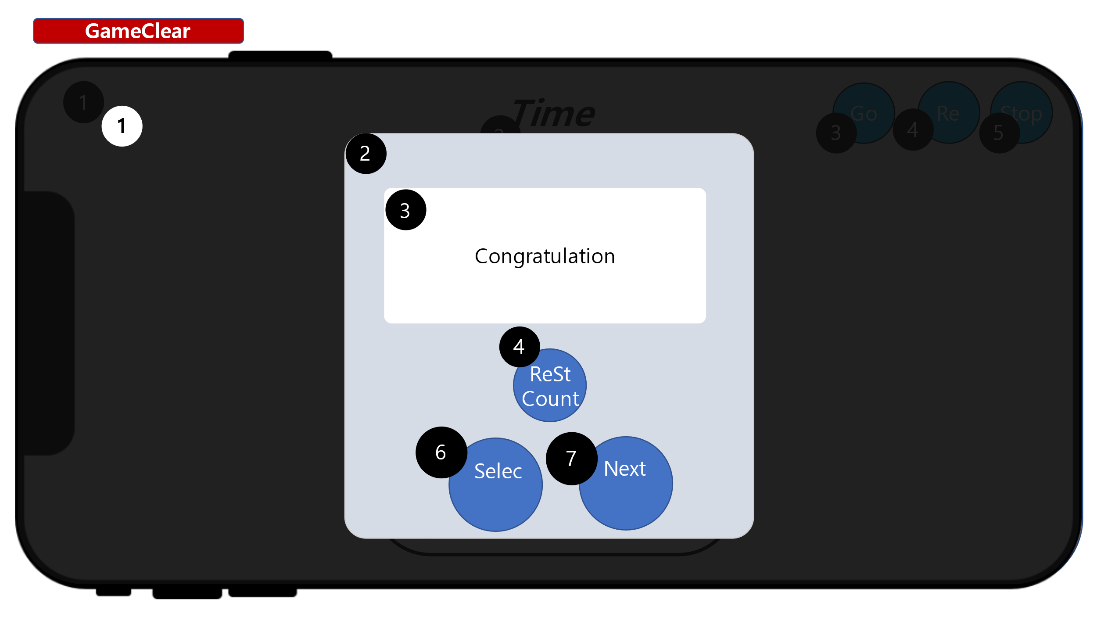
번호 | 이름 | 기능 | 아트 컨셉 | 아트 컨셉
1 | Background | 게임 컨셉에 맞는 배경 이미지 | 좀만 더 생각할게요
2 | Panel | 게임을 클리어하고 나오는 정보가 담긴 패널입니다.
3 | Text | 승리를 축하해주는 로고 출력 | 폰트 찾을게요 | 
4 | RestartCount | 현 스테이지를 재시작한 개수를 아이콘 안에 출력합니다.
5 | GravityCount | 현 스테이지를 재시작한 개수를 아이콘 안에 출력합니다. | 폰트 찾을게요
6 | Select | 버튼 터치시 StageSelectUI로 전환합니다.
7 | Next | 버튼 터치시 다음 스테이지로 넘어갑니다.

